label_driven_mi
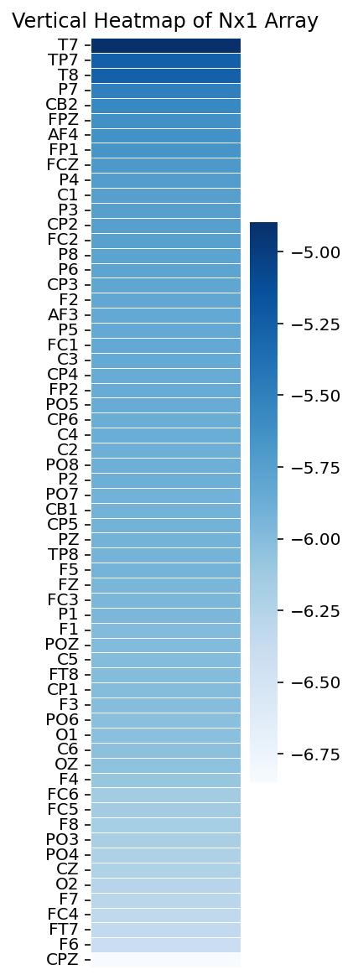
rank | index(in origin dataset) | electrodes | mean | log_mean | log+offset
1 | 23 | T7 | 0.0074746 | -2.1264120435 | 0.87358795654
2 | 32 | TP7 | 0.0051887086232 | -2.2849407168 | 0.71505928317
3 | 31 | T8 | 0.0051709696043 | -2.2864280151 | 0.71357198494
4 | 41 | P7 | 0.0041108766245 | -2.3860655571 | 0.61393444294
5 | 61 | CB2 | 0.0038593913019 | -2.4134811863 | 0.58651881372
6 | 1 | FPZ | 0.0035918765253 | -2.4446786011 | 0.5553213989
7 | 4 | AF4 | 0.0035844110769 | -2.4455821892 | 0.55441781076
8 | 0 | FP1 | 0.0034954216374 | -2.4565004297 | 0.54349957028
9 | 18 | FCZ | 0.0033713225056 | -2.4721997002 | 0.52780029975
10 | 47 | P4 | 0.0032720848919 | -2.4851754374 | 0.51482456261
11 | 26 | C1 | 0.0031735894534 | -2.4984492558 | 0.5015507442
12 | 43 | P3 | 0.0031718028893 | -2.4986938096 | 0.50130619039
13 | 37 | CP2 | 0.0031652074177 | -2.4995978252 | 0.50040217484
14 | 19 | FC2 | 0.0031292577127 | -2.5045586687 | 0.49544133131
15 | 49 | P8 | 0.0030733139064 | -2.5123930789 | 0.48760692109
16 | 48 | P6 | 0.0030419740174 | -2.5168444997 | 0.48315550026
17 | 34 | CP3 | 0.0030283545505 | -2.5187932803 | 0.48120671968
18 | 10 | F2 | 0.0029689199235 | -2.5274015159 | 0.47259848414
19 | 3 | AF3 | 0.0029281322037 | -2.533409319 | 0.46659068101
20 | 42 | P5 | 0.0029251089219 | -2.5338579575 | 0.46614204248
21 | 17 | FC1 | 0.0029213777091 | -2.5344122888 | 0.46558771116
22 | 25 | C3 | 0.0029110373716 | -2.5359522191 | 0.46404778091
23 | 38 | CP4 | 0.0028720128753 | -2.5418136175 | 0.45818638252
24 | 2 | FP2 | 0.002867866647 | -2.5424410468 | 0.45755895319
25 | 51 | PO5 | 0.0028574703591 | -2.5440182659 | 0.4559817341
26 | 39 | CP6 | 0.0028277249436 | -2.5485628372 | 0.4514371628
27 | 29 | C4 | 0.0028147810884 | -2.5505553755 | 0.44944462448
28 | 28 | C2 | 0.0027866449158 | -2.5549183671 | 0.44508163289
29 | 56 | PO8 | 0.0027844256577 | -2.555264373 | 0.44473562701
30 | 46 | P2 | 0.0027783228589 | -2.5562172879 | 0.44378271213
31 | 50 | PO7 | 0.0027093618578 | -2.5671329875 | 0.43286701254
32 | 57 | CB1 | 0.0026919184893 | -2.5699380946 | 0.43006190541
33 | 33 | CP5 | 0.00268794125 | -2.5705802278 | 0.42941977217
34 | 45 | PZ | 0.0026851542964 | -2.5710307535 | 0.42896924651
35 | 40 | TP8 | 0.002680362895 | -2.5718064027 | 0.42819359725
36 | 6 | F5 | 0.0026681435527 | -2.573790808 | 0.42620919199
37 | 9 | FZ | 0.002615503567 | -2.5824446833 | 0.41755531665
38 | 16 | FC3 | 0.0025896556073 | -2.586757988 | 0.41324201204
39 | 44 | P1 | 0.0025886967289 | -2.5869188251 | 0.41308117493
40 | 8 | F1 | 0.0025067631118 | -2.6008867048 | 0.39911329524
41 | 53 | POZ | 0.002506612123 | -2.6009128642 | 0.39908713577
42 | 24 | C5 | 0.0025025899977 | -2.6016102955 | 0.39838970445
43 | 22 | FT8 | 0.002487332 | -2.6042662428 | 0.39573375718
44 | 35 | CP1 | 0.0024741085047 | -2.6065812578 | 0.39341874217
45 | 7 | F3 | 0.0024576018854 | -2.6094884685 | 0.39051153153
46 | 55 | PO6 | 0.0024242993208 | -2.6154137602 | 0.38458623982
47 | 58 | O1 | 0.0024198186437 | -2.6162171815 | 0.38378281846
48 | 30 | C6 | 0.002404950403 | -2.6188938756 | 0.38110612439
49 | 59 | OZ | 0.0023617645857 | -2.6267633939 | 0.37323660614
50 | 11 | F4 | 0.0022734712312 | -2.643310537 | 0.35668946296
51 | 21 | FC6 | 0.0021364704712 | -2.6703031053 | 0.32969689468
52 | 15 | FC5 | 0.0021344857037 | -2.6707067497 | 0.32929325035
53 | 13 | F8 | 0.002101195339 | -2.6775335712 | 0.32246642876
54 | 52 | PO3 | 0.0020460100773 | -2.6890922316 | 0.31090776844
55 | 54 | PO4 | 0.0019920651949 | -2.7006964524 | 0.29930354761
56 | 27 | CZ | 0.0019671620032 | -2.7061598728 | 0.29384012717
57 | 60 | O2 | 0.0018921124661 | -2.723053053 | 0.27694694705
58 | 5 | F7 | 0.0018701479581 | -2.7281240326 | 0.27187596743
59 | 20 | FC4 | 0.0017779810895 | -2.7500728625 | 0.24992713752
60 | 14 | FT7 | 0.0017642732732 | -2.7534341449 | 0.24656585509
61 | 12 | F6 | 0.0016436676069 | -2.7841860038 | 0.21581399625
62 | 36 | CPZ | 0.0010566775959 | -2.9760575006 | 0.023942499439

data_driven_mi
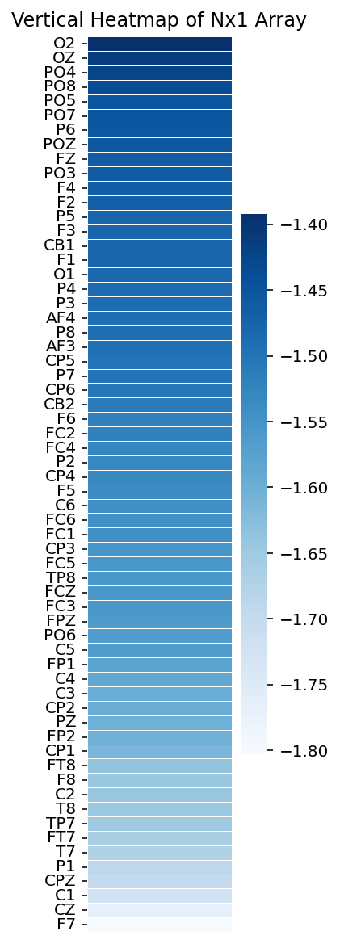
rank | index(in origin dataset) | electrodes | mean
1 | 60 | O2 | 0.24854369749
2 | 59 | OZ | 0.24330395478
3 | 54 | PO4 | 0.24098177767
4 | 56 | PO8 | 0.23789174298
5 | 51 | PO5 | 0.23403944626
6 | 50 | PO7 | 0.23387719567
7 | 48 | P6 | 0.23351195204
8 | 53 | POZ | 0.23319165928
9 | 9 | FZ | 0.23174098304
10 | 52 | PO3 | 0.23164022685
11 | 11 | F4 | 0.23077163982
12 | 10 | F2 | 0.23024203388
13 | 42 | P5 | 0.2285425723
14 | 7 | F3 | 0.22848336751
15 | 57 | CB1 | 0.22828297464
16 | 8 | F1 | 0.22821508342
17 | 58 | O1 | 0.22724451413
18 | 47 | P4 | 0.22586017032
19 | 43 | P3 | 0.22573464072
20 | 4 | AF4 | 0.22486055755
21 | 49 | P8 | 0.22478217282
22 | 3 | AF3 | 0.22410305562
23 | 33 | CP5 | 0.22327229667
24 | 41 | P7 | 0.22316828434
25 | 39 | CP6 | 0.2226398722
26 | 61 | CB2 | 0.2208151502
27 | 12 | F6 | 0.21917244456
28 | 19 | FC2 | 0.21916420903
29 | 20 | FC4 | 0.21724607675
30 | 46 | P2 | 0.2165810214
31 | 38 | CP4 | 0.21603959429
32 | 6 | F5 | 0.21490892299
33 | 30 | C6 | 0.21344594704
34 | 21 | FC6 | 0.21330838662
35 | 17 | FC1 | 0.21328490368
36 | 34 | CP3 | 0.21195512924
37 | 15 | FC5 | 0.21128178923
38 | 40 | TP8 | 0.21099432075
39 | 18 | FCZ | 0.21085388858
40 | 16 | FC3 | 0.21071940955
41 | 1 | FPZ | 0.20934689056
42 | 55 | PO6 | 0.20879422166
43 | 24 | C5 | 0.20868849709
44 | 0 | FP1 | 0.20617456891
45 | 29 | C4 | 0.20498783995
46 | 25 | C3 | 0.20261655212
47 | 37 | CP2 | 0.20239046756
48 | 45 | PZ | 0.20151248418
49 | 2 | FP2 | 0.20141218036
50 | 35 | CP1 | 0.19939130228
51 | 22 | FT8 | 0.19454464533
52 | 13 | F8 | 0.19322758092
53 | 28 | C2 | 0.19322654474
54 | 31 | T8 | 0.19293909167
55 | 32 | TP7 | 0.19195927333
56 | 14 | FT7 | 0.18975692461
57 | 23 | T7 | 0.18771179827
58 | 44 | P1 | 0.18481113449
59 | 36 | CPZ | 0.18268398685
60 | 26 | C1 | 0.17799534033
61 | 27 | CZ | 0.17045587383
62 | 5 | F7 | 0.16477672764

data_driven_pcc
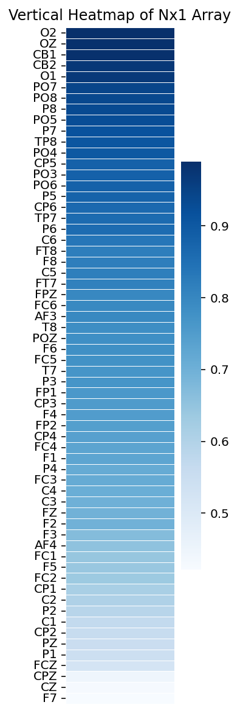
rank | index(in origin dataset) | electrodes | mean
1 | 60 | O2 | 0.98969831409
2 | 59 | OZ | 0.98728036713
3 | 57 | CB1 | 0.98655764457
4 | 61 | CB2 | 0.97107282686
5 | 58 | O1 | 0.96810779192
6 | 50 | PO7 | 0.94513776911
7 | 56 | PO8 | 0.93637521569
8 | 49 | P8 | 0.93247697757
9 | 51 | PO5 | 0.92741770963
10 | 41 | P7 | 0.91526863208
11 | 40 | TP8 | 0.90584175976
12 | 54 | PO4 | 0.8990865563
13 | 33 | CP5 | 0.88199228915
14 | 52 | PO3 | 0.88197147849
15 | 55 | PO6 | 0.88107848762
16 | 42 | P5 | 0.87813626749
17 | 39 | CP6 | 0.86333104513
18 | 32 | TP7 | 0.85867675696
19 | 48 | P6 | 0.85690623814
20 | 30 | C6 | 0.83504420944
21 | 22 | FT8 | 0.81949690455
22 | 13 | F8 | 0.81895557075
23 | 24 | C5 | 0.81804123264
24 | 14 | FT7 | 0.8132990813
25 | 1 | FPZ | 0.79779946939
26 | 21 | FC6 | 0.79487249533
27 | 3 | AF3 | 0.7947313026
28 | 31 | T8 | 0.78406788532
29 | 53 | POZ | 0.782397856
30 | 12 | F6 | 0.78064004372
31 | 15 | FC5 | 0.77517204141
32 | 23 | T7 | 0.76888314285
33 | 43 | P3 | 0.76843126033
34 | 0 | FP1 | 0.7593374793
35 | 34 | CP3 | 0.75193787172
36 | 11 | F4 | 0.7508886996
37 | 2 | FP2 | 0.74352018926
38 | 38 | CP4 | 0.73979831738
39 | 20 | FC4 | 0.7308744315
40 | 8 | F1 | 0.72839959366
41 | 47 | P4 | 0.71323081466
42 | 16 | FC3 | 0.71308507801
43 | 29 | C4 | 0.7061996926
44 | 25 | C3 | 0.69931835443
45 | 9 | FZ | 0.69812215819
46 | 10 | F2 | 0.69786878221
47 | 7 | F3 | 0.6710388867
48 | 4 | AF4 | 0.65567547547
49 | 17 | FC1 | 0.64428217499
50 | 6 | F5 | 0.64200212541
51 | 19 | FC2 | 0.63516772419
52 | 35 | CP1 | 0.61481323081
53 | 28 | C2 | 0.60333836956
54 | 46 | P2 | 0.58860496735
55 | 26 | C1 | 0.56888062515
56 | 37 | CP2 | 0.5601399294
57 | 45 | PZ | 0.55366672624
58 | 44 | P1 | 0.5455830101
59 | 18 | FCZ | 0.52285078045
60 | 36 | CPZ | 0.4488141637
61 | 27 | CZ | 0.42758237659
62 | 5 | F7 | 0.42078610531

data_driven_plv
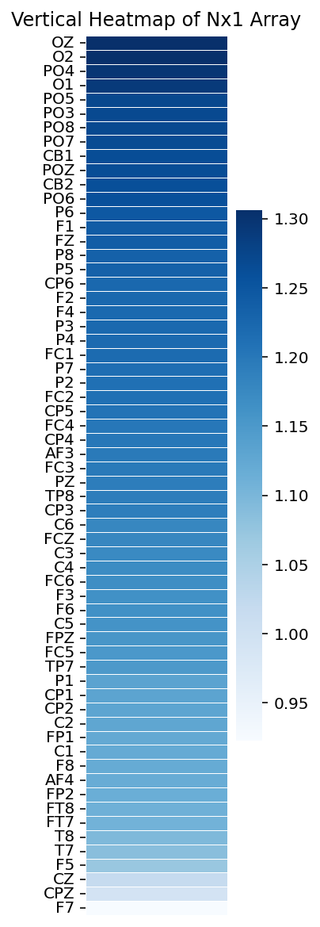
rank | index(in origin dataset) | electrodes | mean
1 | 59 | OZ | 1.3062187791
2 | 60 | O2 | 1.3057261638
3 | 54 | PO4 | 1.2966561905
4 | 58 | O1 | 1.2907771694
5 | 51 | PO5 | 1.2707600403
6 | 52 | PO3 | 1.2691512761
7 | 56 | PO8 | 1.2687528299
8 | 50 | PO7 | 1.2670839171
9 | 57 | CB1 | 1.2642335477
10 | 53 | POZ | 1.2635646066
11 | 61 | CB2 | 1.2600733599
12 | 55 | PO6 | 1.2595459351
13 | 48 | P6 | 1.2473783319
14 | 8 | F1 | 1.2403108225
15 | 9 | FZ | 1.2395205888
16 | 49 | P8 | 1.2337315009
17 | 42 | P5 | 1.2328798903
18 | 39 | CP6 | 1.2230641634
19 | 10 | F2 | 1.2225472053
20 | 11 | F4 | 1.2209510359
21 | 43 | P3 | 1.2208820628
22 | 47 | P4 | 1.2200477326
23 | 17 | FC1 | 1.2192440147
24 | 41 | P7 | 1.2141956013
25 | 46 | P2 | 1.2116307612
26 | 19 | FC2 | 1.2112393758
27 | 33 | CP5 | 1.2066695489
28 | 20 | FC4 | 1.2011028993
29 | 38 | CP4 | 1.2010491316
30 | 3 | AF3 | 1.1980335255
31 | 16 | FC3 | 1.1973291045
32 | 45 | PZ | 1.19272937
33 | 40 | TP8 | 1.1924673901
34 | 34 | CP3 | 1.1909459325
35 | 30 | C6 | 1.1782994583
36 | 18 | FCZ | 1.1782816351
37 | 25 | C3 | 1.1733301909
38 | 29 | C4 | 1.1702357057
39 | 21 | FC6 | 1.1675133685
40 | 7 | F3 | 1.163017558
41 | 12 | F6 | 1.162808503
42 | 24 | C5 | 1.1593597205
43 | 1 | FPZ | 1.1560477163
44 | 15 | FC5 | 1.1507799206
45 | 32 | TP7 | 1.1491338212
46 | 44 | P1 | 1.133683083
47 | 35 | CP1 | 1.1316749105
48 | 37 | CP2 | 1.1306995238
49 | 28 | C2 | 1.1282616038
50 | 0 | FP1 | 1.1222910744
51 | 26 | C1 | 1.1208129999
52 | 13 | F8 | 1.119434416
53 | 4 | AF4 | 1.1180271893
54 | 2 | FP2 | 1.1149432792
55 | 22 | FT8 | 1.11076237
56 | 14 | FT7 | 1.1069604504
57 | 31 | T8 | 1.0954730119
58 | 23 | T7 | 1.0867872438
59 | 6 | F5 | 1.0719492086
60 | 27 | CZ | 1.0194313027
61 | 36 | CPZ | 0.99387784639
62 | 5 | F7 | 0.9224587084

data_driven_pcc_dm
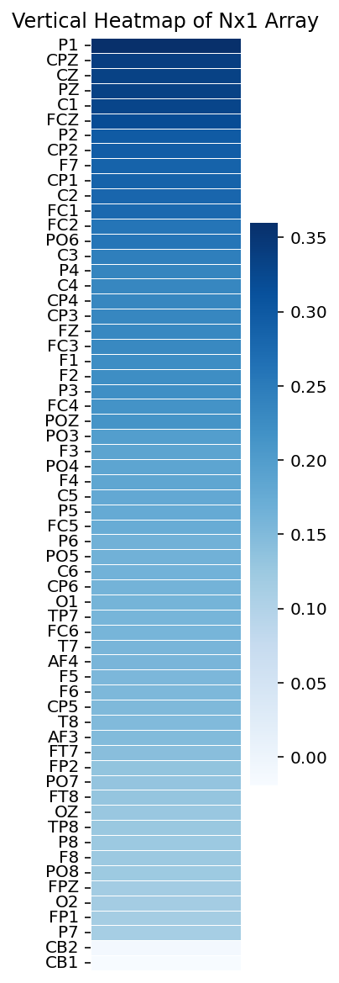
rank | index(in origin dataset) | electrodes | mean
1 | 44 | P1 | 0.35994500646
2 | 36 | CPZ | 0.33865783293
3 | 27 | CZ | 0.33430098423
4 | 45 | PZ | 0.33389086932
5 | 26 | C1 | 0.32947451524
6 | 18 | FCZ | 0.31979565941
7 | 46 | P2 | 0.29631900855
8 | 37 | CP2 | 0.29420502646
9 | 5 | F7 | 0.28551059366
10 | 35 | CP1 | 0.28493152517
11 | 28 | C2 | 0.28007159209
12 | 17 | FC1 | 0.27625949853
13 | 19 | FC2 | 0.25902372098
14 | 55 | PO6 | 0.25798085315
15 | 25 | C3 | 0.24461205097
16 | 47 | P4 | 0.2356544856
17 | 29 | C4 | 0.23395224708
18 | 38 | CP4 | 0.23304584079
19 | 34 | CP3 | 0.23256187981
20 | 9 | FZ | 0.2324736672
21 | 16 | FC3 | 0.22958516401
22 | 8 | F1 | 0.22365815874
23 | 10 | F2 | 0.22358250108
24 | 43 | P3 | 0.22143574357
25 | 20 | FC4 | 0.21523300907
26 | 53 | POZ | 0.21386046722
27 | 52 | PO3 | 0.19786222076
28 | 7 | F3 | 0.18723124188
29 | 54 | PO4 | 0.18591019759
30 | 11 | F4 | 0.18456319307
31 | 24 | C5 | 0.18051098656
32 | 42 | P5 | 0.17713499279
33 | 15 | FC5 | 0.17359202249
34 | 48 | P6 | 0.16502694746
35 | 51 | PO5 | 0.16463387521
36 | 30 | C6 | 0.16429996925
37 | 39 | CP6 | 0.16257316536
38 | 58 | O1 | 0.15989821856
39 | 32 | TP7 | 0.15942587374
40 | 21 | FC6 | 0.15926908517
41 | 23 | T7 | 0.15746543814
42 | 4 | AF4 | 0.15745862724
43 | 6 | F5 | 0.15530219285
44 | 12 | F6 | 0.1528992163
45 | 33 | CP5 | 0.15226353558
46 | 31 | T8 | 0.15042653672
47 | 3 | AF3 | 0.14886862976
48 | 14 | FT7 | 0.14311604748
49 | 2 | FP2 | 0.1335668448
50 | 50 | PO7 | 0.13299506235
51 | 22 | FT8 | 0.13031873089
52 | 59 | OZ | 0.12836972854
53 | 40 | TP8 | 0.1265582511
54 | 49 | P8 | 0.12503446755
55 | 13 | F8 | 0.12476593952
56 | 56 | PO8 | 0.12390304172
57 | 1 | FPZ | 0.11754786206
58 | 60 | O2 | 0.1157152969
59 | 0 | FP1 | 0.11459238377
60 | 41 | P7 | 0.11339573186
61 | 61 | CB2 | -0.010881240031
62 | 57 | CB1 | -0.019465291995

modeled_sigmoid
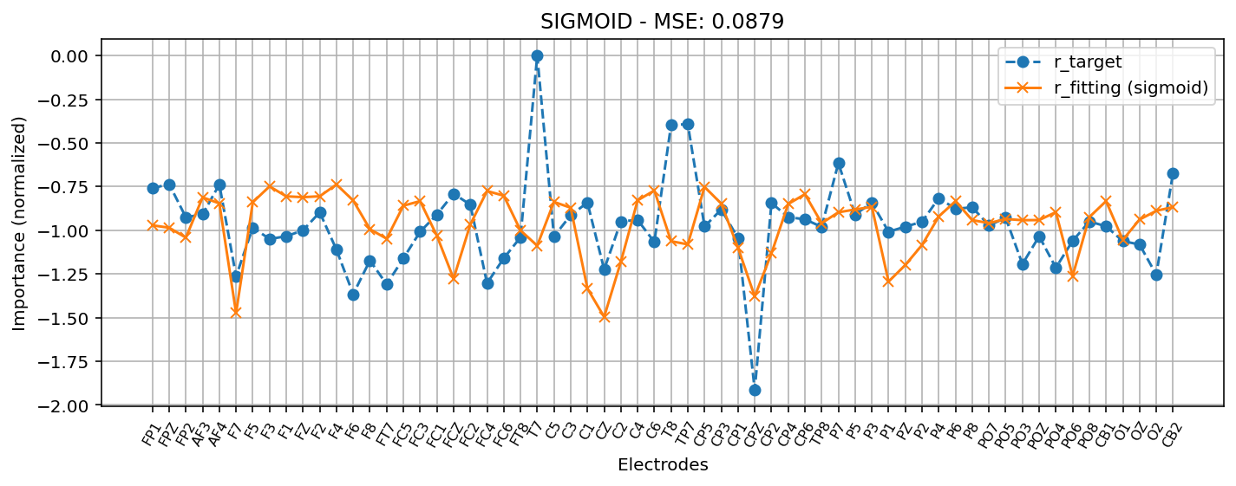
rank | index(in origin dataset) | electrodes | mean
1 | 11 | F4 | -0.737994
2 | 7 | F3 | -0.748978
3 | 33 | CP5 | -0.751804
4 | 30 | C6 | -0.772521
5 | 20 | FC4 | -0.775432
6 | 39 | CP6 | -0.79384
7 | 21 | FC6 | -0.802238
8 | 10 | F2 | -0.805636
9 | 8 | F1 | -0.805941
10 | 9 | FZ | -0.810743
11 | 3 | AF3 | -0.811825
12 | 29 | C4 | -0.828942
13 | 12 | F6 | -0.829969
14 | 16 | FC3 | -0.833319
15 | 48 | P6 | -0.833472
16 | 57 | CB1 | -0.83355
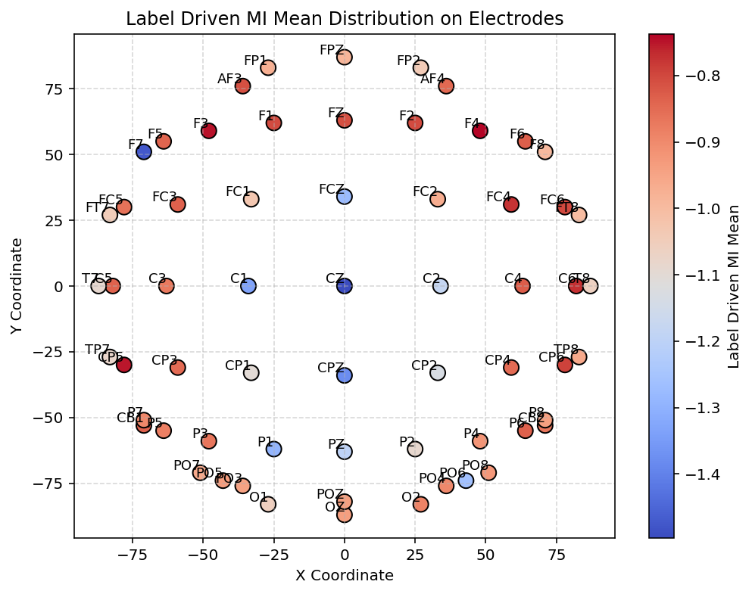
17 | 24 | C5 | -0.837885
18 | 6 | F5 | -0.839557
19 | 4 | AF4 | -0.846171
20 | 34 | CP3 | -0.847958
21 | 38 | CP4 | -0.849879
22 | 15 | FC5 | -0.859465
23 | 43 | P3 | -0.865831
24 | 61 | CB2 | -0.8676
25 | 25 | C3 | -0.871233
26 | 42 | P5 | -0.881374
27 | 60 | O2 | -0.888769
28 | 54 | PO4 | -0.896389
29 | 41 | P7 | -0.897126
30 | 47 | P4 | -0.921294
31 | 56 | PO8 | -0.924594
32 | 51 | PO5 | -0.935754
33 | 59 | OZ | -0.939016
34 | 53 | POZ | -0.941761
35 | 49 | P8 | -0.942044
36 | 52 | PO3 | -0.942519
37 | 50 | PO7 | -0.959349
38 | 40 | TP8 | -0.959772
39 | 19 | FC2 | -0.966915
40 | 0 | FP1 | -0.972037
41 | 1 | FPZ | -0.985504
42 | 13 | F8 | -0.993935
43 | 22 | FT8 | -1.0013
44 | 17 | FC1 | -1.03108
45 | 2 | FP2 | -1.04239
46 | 14 | FT7 | -1.04834
47 | 58 | O1 | -1.0552
48 | 31 | T8 | -1.06295
49 | 32 | TP7 | -1.08077
50 | 46 | P2 | -1.08474
51 | 23 | T7 | -1.08812
52 | 35 | CP1 | -1.09995
53 | 37 | CP2 | -1.13231
54 | 28 | C2 | -1.18015
55 | 45 | PZ | -1.19872
56 | 55 | PO6 | -1.26202
57 | 18 | FCZ | -1.27722
58 | 44 | P1 | -1.29422
59 | 26 | C1 | -1.33344
60 | 36 | CPZ | -1.37896
61 | 5 | F7 | -1.47374
62 | 27 | CZ | -1.49594

modeled_g_gaussian
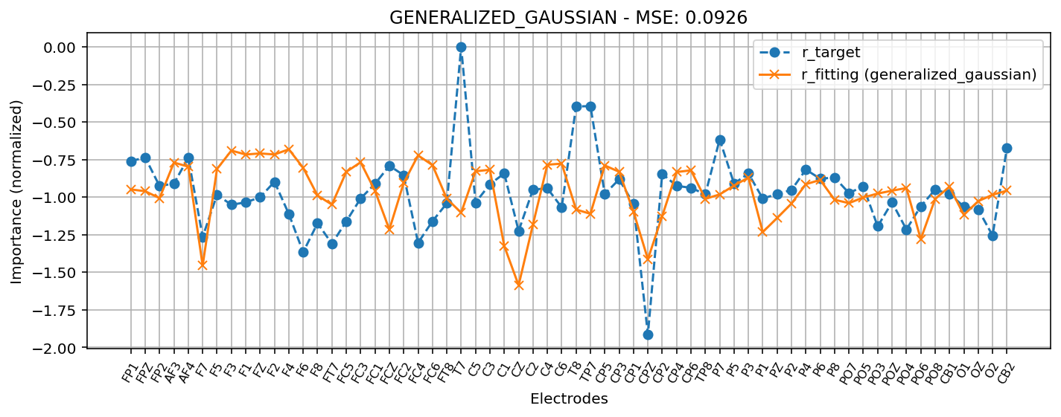
rank | index(in origin dataset) | electrodes | mean
1 | 11 | F4 | -0.681326
2 | 7 | F3 | -0.689827
3 | 9 | FZ | -0.708708
4 | 10 | F2 | -0.715756
5 | 8 | F1 | -0.715996
6 | 20 | FC4 | -0.722
7 | 16 | FC3 | -0.767432
8 | 3 | AF3 | -0.769577
9 | 30 | C6 | -0.77654
10 | 29 | C4 | -0.78383
11 | 21 | FC6 | -0.78643
12 | 33 | CP5 | -0.78888
13 | 4 | AF4 | -0.796649
14 | 12 | F6 | -0.804777
15 | 6 | F5 | -0.812327
16 | 25 | C3 | -0.817355
17 | 39 | CP6 | -0.821286
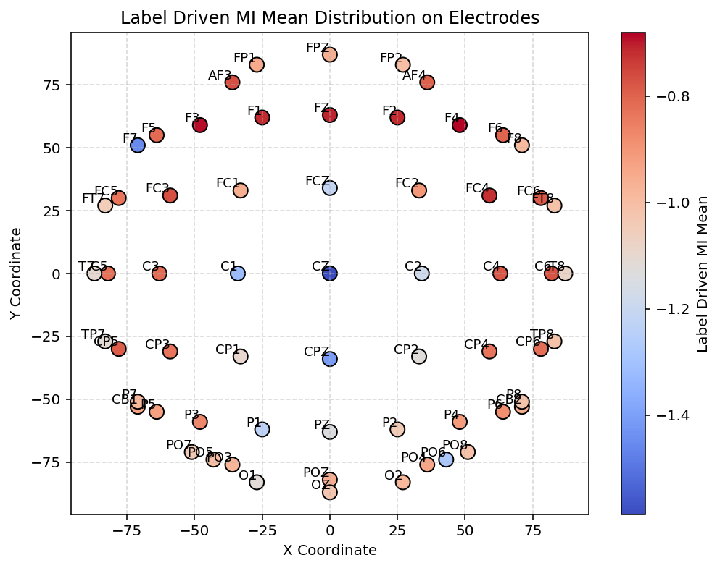
18 | 24 | C5 | -0.827514
19 | 34 | CP3 | -0.830958
20 | 15 | FC5 | -0.83143
21 | 38 | CP4 | -0.832475
22 | 43 | P3 | -0.869039
23 | 48 | P6 | -0.885295
24 | 19 | FC2 | -0.90429
25 | 47 | P4 | -0.913239
26 | 42 | P5 | -0.922867
27 | 57 | CB1 | -0.930022
28 | 54 | PO4 | -0.93906
29 | 0 | FP1 | -0.948322
30 | 61 | CB2 | -0.95651
31 | 53 | POZ | -0.956577
32 | 17 | FC1 | -0.95757
33 | 1 | FPZ | -0.960193
34 | 52 | PO3 | -0.975862
35 | 41 | P7 | -0.98143
36 | 60 | O2 | -0.983944
37 | 13 | F8 | -0.988959
38 | 51 | PO5 | -1.00177
39 | 2 | FP2 | -1.00657
40 | 22 | FT8 | -1.01013
41 | 40 | TP8 | -1.01128
42 | 56 | PO8 | -1.01195
43 | 49 | P8 | -1.01703
44 | 59 | OZ | -1.02635
45 | 50 | PO7 | -1.03964
46 | 46 | P2 | -1.04237
47 | 14 | FT7 | -1.04908
48 | 31 | T8 | -1.08196
49 | 35 | CP1 | -1.0972
50 | 23 | T7 | -1.10314
51 | 32 | TP7 | -1.11075
52 | 58 | O1 | -1.11789
53 | 37 | CP2 | -1.125
54 | 45 | PZ | -1.13824
55 | 28 | C2 | -1.18154
56 | 18 | FCZ | -1.21511
57 | 44 | P1 | -1.23198
58 | 55 | PO6 | -1.27948
59 | 26 | C1 | -1.32465
60 | 36 | CPZ | -1.4127
61 | 5 | F7 | -1.45506
62 | 27 | CZ | -1.58636

